プレビュー（閲覧専用）
 | ●● |  |  |  |  |  |  |  | 【掲載日が入ります】 |  | 0
 |  |  |  |  |  |  |  |  | （事業所番号）
 |  |  |  |  |  |  |  |  | １５０６－

0

所在地 |  | 新潟県●●市△△～
T E L |  | 0254-
U R L |  | https://

ＱＲコード
ＱＲコード
ＱＲコード
設立年 |  | 0年 |  |  |  | 企業HP |  | 0 |  | 0
資本金 |  | 0
企業規模 |  | 0

厚生労働省の認定企業の場合はここに認定マークが入ります。

「入力用」に貼り付けていただいた画像をハローワークで貼り付けます。

事業所所在地以外の営業所等（市町村名まで）

0

事業概要

0

求める人物像

0 |  |  |  |  |  |  |  |  |  |  | 0

新卒者の活躍が期待される職種例

0

※ 求人の募集については、大卒等予定者はハローワークインターネットサービスにより「事業所番号検索」 からご確認ください。（卒業年次４月１日以降） 高卒予定者は学校の進路指導の先生へご確認ください｡(卒業年次７月１日以降） ※ 募集がない場合もありますのでご了承ください。

インターンシップ・職場見学情報

インターンシップ |  |  | 0 | 0
職場見学 |  |  | 0 | 0

研修 |  | 0 | 0
自己啓発支援 |  | 0 | 0
キャリア ｺﾝｻﾙﾃｨﾝｸﾞ制度 |  | 0 | 0
社内検定等制度 |  | 0 | 0
メンター制度 |  | 0
年間休日 |  | 0日 |  | 育児 休業 | 0日 | 介護 休業 | 0 |  | 看護 休暇 | 0

会社について （働きやすい環境づくりのために取り組んでいることや入社後のキャリアパスなど）

0

学生・生徒へのメッセージ

 | 0

入力例
入力例

 | 「作成方法」をご確認の上、水色の箇所についてご入力ください。

企業情報シート 入力用シート

 | 新規／変更の別

 | 新 規

 | ※ 文字数の制限のある箇所があります。改行できますが、1文字にカウントされます。
 | ※ セル内で改行する場合は、「Alt＋Enter」キーで改行できます。以下同様。↓

基 本 情 報 |  |  |  | チェック ① | OK
必須 | 事業所番号 |  | １５０６－１２３４５６－７
必須 | 事業所名 |  | 株式会社 ハローワーク商事
必須 | 所在地 |  | 新潟県新発田市日渡９６
必須 | TEL |  | 0254-27-6677
 | URL |  | https://jsite.mhlw.go.jp/niigata-hellowork/list/shibata.html
必須 | 設立年 |  | 1998
必須 | 資本金 |  | 300万円
必須 | 企業規模 | 選択 | 50人～99人
詳 細 情 報 |  |  |  | チェック ② | OK
必須 | 事業所所在地以外の営業所等（市町村名まで）（最大80文字まで） |  | 新発田市のほか県内１６か所に営業所があります。新潟市中央区・秋葉区、西蒲区、長岡市、上越市、三条市、柏崎市、十日町市、糸魚川市、南魚沼市、佐渡市、村上市等。
必須 | 業種 | 選択 | 公務・その他
必須 | 事業概要（最大110文字まで） |  | 地域の総合的雇用サービス機関として、仕事をお探しの方や事業主の方に対して、職業紹介、雇用保険などに関する事務を行っています。
必須 | 求める人物像（最大110文字まで） |  | 人と接することが好きな方、人の役に立つ仕事をしたい方、仕事を通じて成長したい方 大歓迎です。
必須 | 新卒者の活躍が期待される職種例（最大110文字まで） |  | 【職業紹介】仕事をお探しの方との職業相談・職業紹介、その他不随する業務。【雇用保険】雇用保険に関する事務手続き。専用システムへの各種データ入力。
必須 | インターンシップの可否 | 選択 | 〇
 | （〇の場合）（最大60文字まで） 受入れ時期・人数・実施内容など | 選択 自由記載 | 随時
必須 | 職場見学の可否 | 選択 | 〇
 | （〇の場合）（最大60文字まで） 受入れ時期・人数・実施内容など | 選択 自由記載 | ７月～８月
必須 | 研修の有無 | 選択 | あり
 | （ありの場合）その内容 （最大６０文字まで） |  | 新入社員導入研修、階層別研修、管理職研修等
必須 | 自己啓発支援の有無 | 選択 | あり
 | （ありの場合）その内容 （最大６０文字まで） |  | 業務に資するとして会社が認めた資格について取得費用の全額補填
必須 | キャリアコンサルティング制度の有無 | 選択 | あり
 | （ありの場合）その内容 （最大６０文字まで） |  | 入社直後、入社３年目等の節目に人事担当者によるキャリア等に関する相談を実施
必須 | 社内検定等制度の有無 | 選択 | なし
 | （ありの場合）その内容 （最大６０文字まで）
必須 | メンター制度の有無 | 選択 | あり
必須 | 年間休日 |  | 120
必須 | 育児休業 | 選択 | 実績あり
必須 | 介護休業 | 選択 | 該当者なし
必須 | 看護休暇 | 選択 | 実績なし
P R 情 報 |  |  |  | チェック ③ | OK
必須 | アピールポイント （最大45文字まで） |  | 「懇切」・「公正」・「迅速」を基本に信頼されるサービスに努めています。
必須 | 会社について（働きやすい環境づくりのために取り組んでいることや入社後のキャリアパスなど）（最大300文字まで） |  | ・有給休暇の取得促進のため、リフレッシュ休暇制度があり、勤続年数によって最大連続５日間の取得が可能となっています。（３年目…最大連続３日、５年目…最大連続５日、以降５年ごとに最大５日間）また、毎月１日は有給休暇が取得できるよう、従業員から予め有給休暇の計画届を出してもらい、取得していない従業員に対しては、管理者から声掛けを行い、従業員が休暇を取得しやすい体制を作っています。 ・通常の有給休暇とは別に、有給のバースデー休暇があり、誕生月に１日休暇が取得可能な制度があります。 ・そのほか、リフレッシュデーとして、毎週水・金曜日は、残業をしない日として設定しています。

必須 | 学生・生徒へのメッセージ （最大135文字まで） |  | 上司・部下・部署にとらわれず、積極的に意見の言い合える風通しの良い職場です。日々業務改善を行い、チームワークで業績アップに向けて、頑張っています！仕事のやりがいは「お客様からの感謝の言葉」です。

画 像 情 報（社屋や作業風景、取扱商品など）

 |  |  | ↑画像2枚分を縦長で1枚としても可。
Q R コ ー ド 用 U R L
① | 企業HP | https://jsite.mhlw.go.jp/niigata-hellowork/list/shibata.html
② | 紹介動画 | https://www.youtube.com/channel/UCo0GqgYdJmoWssY0Uom1-Bw
③
各 種 認 定 制 度
 |  | 該当に〇 | 内容については下記をご覧ください
① | ユースエール認定企業 | 〇 | https://www.mhlw.go.jp/content/11800000/220405_ninnteiseido.pdf
② | くるみん認定企業
③ | えるぼし認定企業
④ | もにす認定企業 |  | https://www.mhlw.go.jp/content/11700000/000646644.pdf
⑤ | 安全衛生優良企業 |  | https://www.mhlw.go.jp/file/06-Seisakujouhou-11300000-Roudoukijunkyokuanzeneiseibu/2015annzen_eiseiA4.pdf

 | 同意欄 | 【確認事項】入力いただいた内容は、ハローワークで確認後、ハローワーク新発田HP内・学卒窓口総合サイトへ掲載されますが、よろしいですか。 |  | チェック ④ | OK
 | 同意します

 |  | 提出NGとなる場合は、チェック①～④がOKとなって いないためです｡入力内容をご確認ください｡ |  | 提出可否
 |  |  |  | 提出OK

例
例
 | 株式会社 ハローワーク商事 |  |  |  |  |  |  |  | 2024.3.1 |  | 公務・その他
 |  |  |  |  |  |  |  |  | （事業所番号）
 |  |  |  |  |  |  |  |  | １５０６－１２３４５６－７

「懇切」・「公正」・「迅速」を基本に信頼されるサービスに努めています。

所在地 |  | 新潟県新発田市日渡９６
T E L |  | 0254-27-6677
U R L |  | https://jsite.mhlw.go.jp/niigata-hellowork/list/shibata.html


ＱＲコード
ＱＲコード
設立年 |  | 1998年 |  |  |  | 企業HP |  | 紹介動画 |  | 0
資本金 |  | 300万円
企業規模 |  | 50人～99人

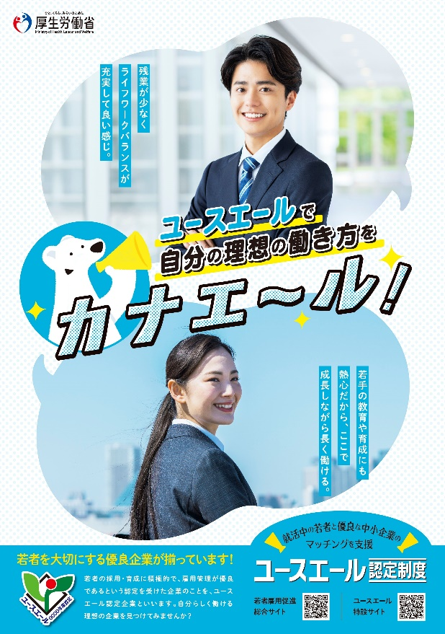


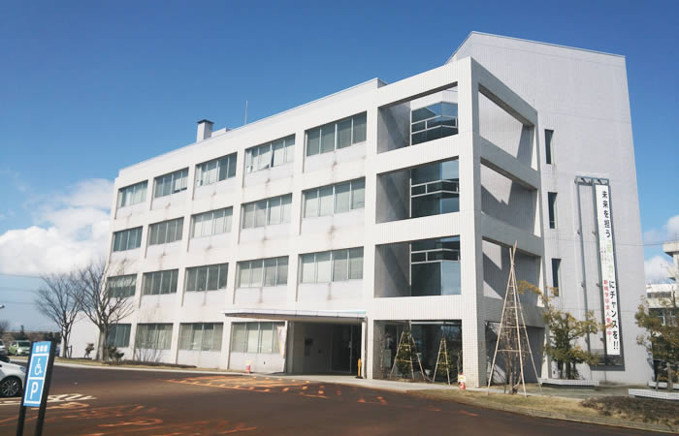

事業所所在地以外の営業所等（市町村名まで）

新発田市のほか県内１６か所に営業所があります。新潟市中央区・秋葉区、西蒲区、長岡市、上越市、三条市、柏崎市、十日町市、糸魚川市、南魚沼市、佐渡市、村上市等。

事業概要

地域の総合的雇用サービス機関として、仕事をお探しの方や事業主の方に対して、職業紹介、雇用保険などに関する事務を行っています。

求める人物像

人と接することが好きな方、人の役に立つ仕事をしたい方、仕事を通じて成長したい方 大歓迎です。 |  |  |  |  |  |  |  |  |  |  | 0

新卒者の活躍が期待される職種例

【職業紹介】仕事をお探しの方との職業相談・職業紹介、その他不随する業務。【雇用保険】雇用保険に関する事務手続き。専用システムへの各種データ入力。

※ 求人の募集については、大卒等予定者はハローワークインターネットサービスにより「事業所番号検索」 からご確認ください。（卒業年次４月１日以降） 高卒予定者は学校の進路指導の先生へご確認ください｡(卒業年次７月１日以降） ※ 募集がない場合もありますのでご了承ください。

インターンシップ・職場見学情報

インターンシップ |  |  | 〇 | 随時
職場見学 |  |  | 〇 | ７月～８月

研修 |  | あり | 新入社員導入研修、階層別研修、管理職研修等
自己啓発支援 |  | あり | 業務に資するとして会社が認めた資格について取得費用の全額補填
キャリア ｺﾝｻﾙﾃｨﾝｸﾞ制度 |  | あり | 入社直後、入社３年目等の節目に人事担当者によるキャリア等に関する相談を実施
社内検定等制度 |  | なし | 0
メンター制度 |  | あり
年間休日 |  | 120日 |  | 育児 休業 | 実績あり | 介護 休業 | 該当者なし |  | 看護 休暇 | 実績なし

会社について （働きやすい環境づくりのために取り組んでいることや入社後のキャリアパスなど）

・有給休暇の取得促進のため、リフレッシュ休暇制度があり、勤続年数によって最大連続５日間の取得が可能となっています。（３年目…最大連続３日、５年目…最大連続５日、以降５年ごとに最大５日間）また、毎月１日は有給休暇が取得できるよう、従業員から予め有給休暇の計画届を出してもらい、取得していない従業員に対しては、管理者から声掛けを行い、従業員が休暇を取得しやすい体制を作っています。 ・通常の有給休暇とは別に、有給のバースデー休暇があり、誕生月に１日休暇が取得可能な制度があります。 ・そのほか、リフレッシュデーとして、毎週水・金曜日は、残業をしない日として設定しています。

学生・生徒へのメッセージ

 | 上司・部下・部署にとらわれず、積極的に意見の言い合える風通しの良い職場です。日々業務改善を行い、チームワークで業績アップに向けて、頑張っています！仕事のやりがいは「お客様からの感謝の言葉」です。

